Titelblatt
Tabelle
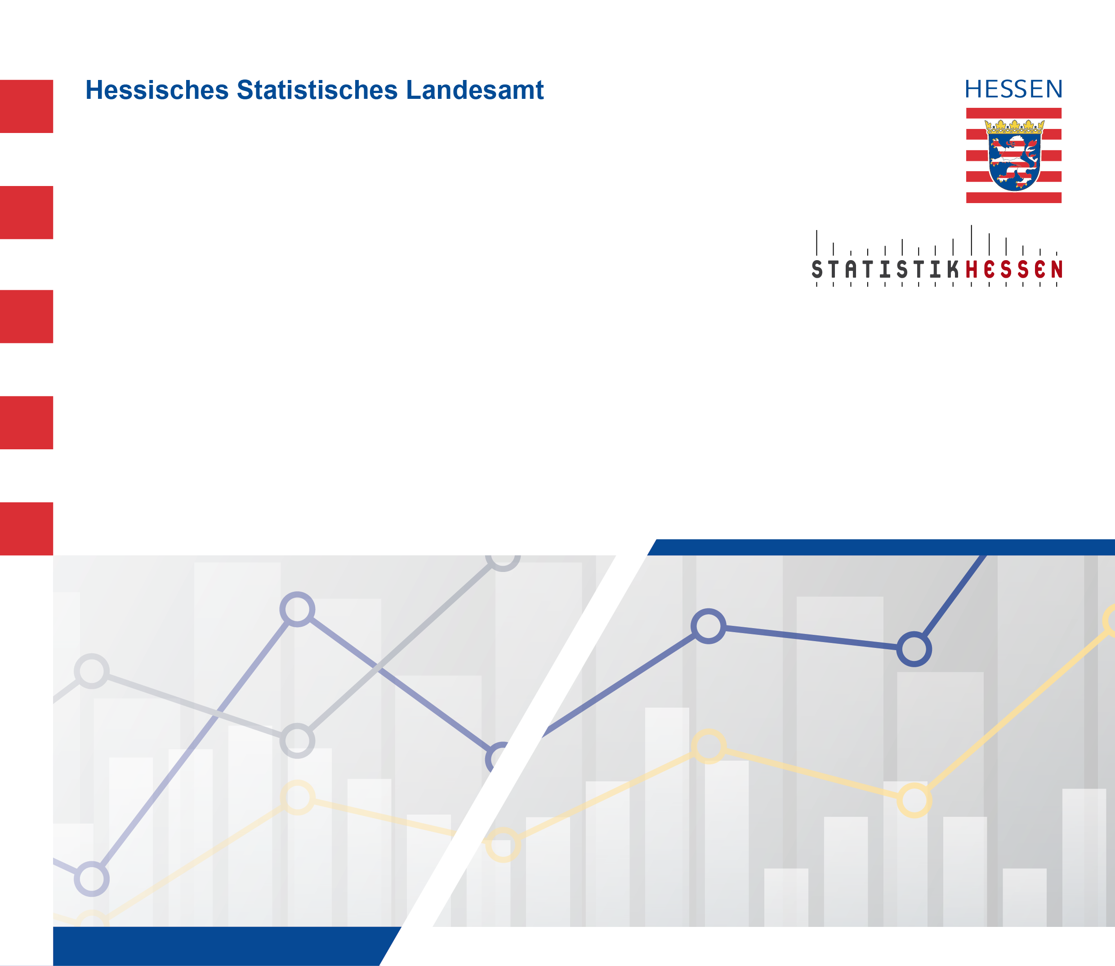
 |  | Juli 2026
 | Ausgewählte Daten für
 | das Bauhauptgewerbe in Hessen
 | seit 2025 nach Monaten

 | (Betriebe von rechtlichen Einheiten - mit 20 oder mehr tätigen Personen)

